Sheet1
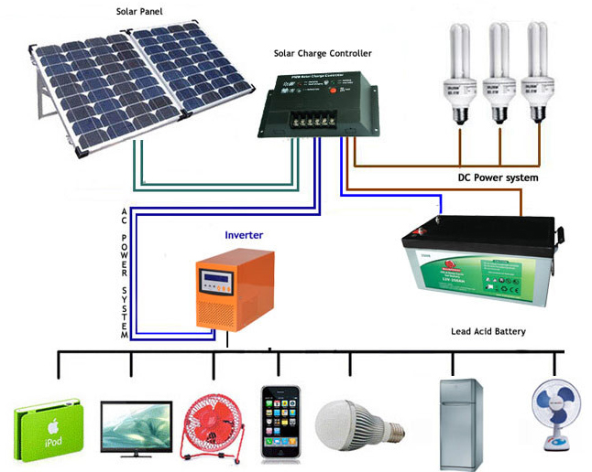 |  |  |  |  | 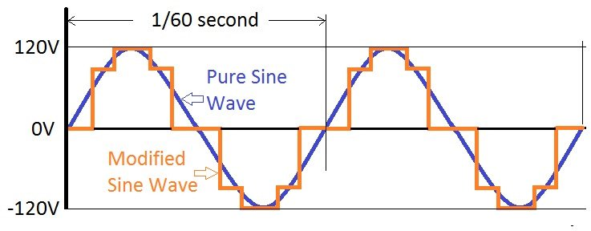
Mono(ดำ) = เมืองหนาว อายุ 25 ปี up ราคาสูงกว่า ประสิทธิภาพเฉลี่ยอยู่ที่ 15-20% ขยะมาบังแผง อาจทำให้วงจรหรือ inverter ไหม้ได้ | Poly ในที่อุณหภูมิสูง ดีกว่า ชนิด โมโน ถ้าอุณหภูมิสูงขึ้นมากกว่า 25 *c จะมีความสามารถผลิตกระแสไฟฟ้าได้ดีกว่า แผงโมโนคริสตัลไลน์ | มอเตอร์ควรคำนวณกำลังไฟเผื่อในการกระชาก 3เท่า เพื่อป้องกันอินเวอร์เตอร์ เสียหายจากการกระชาก | เวลาที่ใช้แบตได้ ตามความ Amp ของแบต ไม่ควรใช้หมด Amp ที่คำนวณได้ หาร Amp ของ Batt = ชม. (แล้วหาร2) | ถ้าแบตเตอรี่ 100 Ah เท่ากับว่าแบตเตอรี่จะจ่ายกระแส 1 แอมแปร์อย่างต่อเนื่องเป็นเวลา 100 ชั่วโมง หรือแบตเตอรี่จ่าย กระแส 10 แอมแปร์อย่างต่อเนื่องเป็นเวลา 10 ชั่วโมง | MODIFY SINE WAVE ไม่เหมาะกับ มอเตอร์ ควรใช้แบบ PURE SINE WAVE
P = E*I W = V*A | P,W = กำลังไฟฟ้า E,V = แรงดันไฟฟ้า I,A = กระแสไฟฟ้า

เครื่องใช้ไฟฟ้า | จำนวน | กำลังไฟฟ้า(Watt) | กำลังไฟฟ้า(Watt) ต่อ จำนวน | แรงดันไฟฟ้า Volt | ชั่วโมงใช้งาน/วัน | คำนวณ Watt ที่ใช้ (ชม.) จำนวน x Watt x ชม. | SolarCell (W) ที่ควรใช้ W รวม / ชม. ที่โดนแดด (~5 ชม.) | SolarCell (W) ที่มีขาย 5,10,20,40,80,110,130,160,180,200,...
พัดลม | 1 | 45 | 45 | 220 | 12 | 540
หลอดไฟ | 2 | 9 | 18 | 220 | 6 | 108
 |  |  | 0
 |  |  | 0
 |  |  |  |  |  | 648 | 129.6
 |  | Watt * จำนวน ทั้งหมด | 63

ความจุ Battery กี่ Ampere-Hour (Ah) ควรใช้แบตเตอรี่ชนิด Deep Cycle ซึ่งออกแบบเพื่อระบบโซล่าเซลล์โดยเฉพาะ | W ของ SolarCell <= 90 ให้คูณ 0.5 | W ของ SolarCell >= 100 ให้คูณ 0.7 | ค่าพลังงานรวม / [แรงดันไฟฟ้าแบตเตอรี่ X 0.6 (% การใช้งานกระแสไฟฟ้าที่อยู่ในแบตเตอรี่) X 0.85 (ประสิทธิภาพของ Inverter)] | I = P/E(Vของแบต) และ I / DOD(0.6) DOD คือ % ที่ใช้แบตได้ และ +15% ให้ inverter | แบต ต่ออนุกรม V คงที่ กระแสเพิ่ม แบต ต่อขนาด V เพิ่ม กระแสคงที่ |  |  | 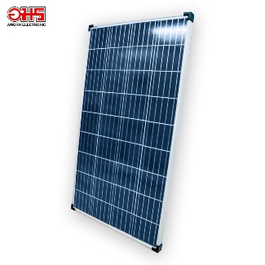
* Load น้อยกว่า 1 kWh ใช้แรงดันระบบ 12 โวลท์ (V) * Load 1 - 4 kWh ใช้แรงดันระบบ 24 โวลท์ (V) * Load มากกว่า 4 kWh ใช้แรงดันระบบ 48 โวลท์ (V) | 64.8 | 90.72 | 105.88235294 | 103.5 | แบตเตอรี่รถยนต์ = 0.60 แบตเตอรี่ชนิด Deep Cycle = 0.80 ประสิทธิภาพ Inverter (คุณภาพดี) = 0.85 |  |  | SUNSOLAR แผงโซล่าเซลล์ 130 Watt 12V Poly-Crystaline Model 130 Watt 12v Poly-Crystalline – Maximum Power (Pmax) : 130W – Power Tolerance : 0 to +- 5% – Open Circuit Voltage(VOC): 22.39V – Short Circuit Current (Isc): 7.85A – Maximum Power Current : 7.77A – Weights(KG) : 10.43 KG – Dimensions : 1179x664x35mm

แผง SolarCell ใช้กี่ Volt Volt(Batt) * 1.5 | 18 | แผง 18V ประมาณ 5-200W แผง 36V ประมาณ 200 W ขึ้นไป แผง 48V แผงมาต่อ อนุกรมกัน W เพิ่ม V เพิ่ม A เท่าเดิม (ต่อขนาด W เพิ่ม V เท่าเดิม A เพิ่ม) | แผงโซล่าเซลล์ระบบ 12 V ค่า Voc ระบุช่วง 18 V - 23 V วัดแผงโซล่าเซลล์ตอนมีแดดส่อง จะอ่านค่าได้ประมาณ 18 V - 23 V

ดังนั้นแผ่น SolarCell ที่ใช้ | V | w | A I=P/V | A I=P/V +15% inverter
 | 18 | 129.6 | 7.2 | 8.28

Solar charge หรือ Charge Controller PWM (ประสิทธิภาพต่ำ ราคาถูก ใช้กับโหลดน้อยๆ) และ MPPT (ประสิทธิภาพสูง ราคาสูง ใช้กับโหลดขนาดมากๆ) | ต้องมีค่า A มากกว่า (Short Circuit Current (Isc)) SolarCell | Open Circuit Voltage(VOC) |  |  |  |  |  | 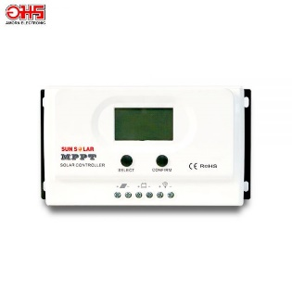
 |  |  |  |  |  |  |  | เครื่องควบคุมการชาร์จ ระบบ MPPT 20A 12/24V
inverter DC -> AC ควรมีกำลัง W (AC) มากกว่า 1.5 เท่า | 94.5
 |  |  |  |  |  |  |  | 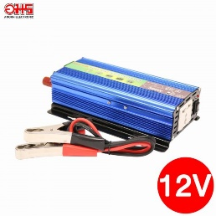

 |  |  |  |  |  |  |  | อินเวอร์เตอร์ PSW SUNSOLAR 12V 500 W

